State-transition
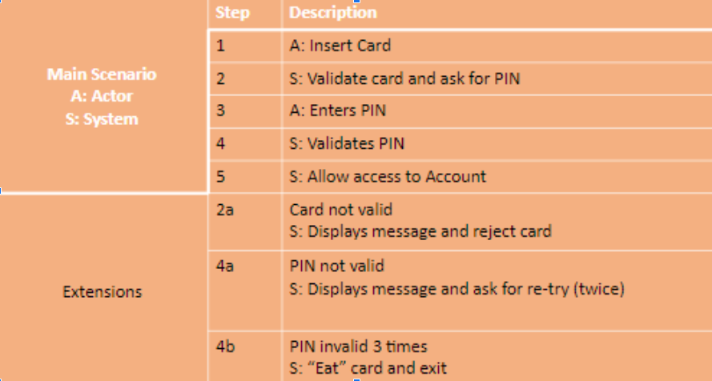

Test Case ID | Название Test Case | Шаги (Steps) | Ожидаемый Результат Expected Result | Status | Тестовые Данные Test Input/Test Data | Notes/ Comments

TC1 | The pin entered is correct from the first step | 1.insert card 2.enter correct pin 3.get access to your account | log into your account |  |  | See - link to bug
TC2 | The pin entered is correct from the second step | 1.insert card 2.enter incorrect pin from the first step 3.enter correct pin from the second step 4.get access to your account | 1.card is accepted 2.Display message and ask for re-try(twice) 3.pin is entered correctly 4.log into your account
TC3 | The pin entered is correct from the third step | 1.insert card 2.enter incorrect pin from the first step 3.enter incorrect pin from the second step 4.enter correct pin from the third step 5.get access to your account | 1.card is accepted 2.Display message and ask for re-try(twice) 3.Display message(you have one attempt) 4.pin is entered correctly 5.log into your account
TC4 | The pin entered three times is wrong | 1.insert card 2.enter incorrect pin from the first step 3.enter incorrect pin from the second step 4.enter incorrect pin from the third step 5.there is no access to your account | 1.card is accepted 2.Display message and ask for re-try(twice) 3.Display message (you have the last attempt) 4."eat"card and exit
TC5

